thư báo giá
 |  | CÔNG TY CỔ PHẦN ĐỊA ỐC KIM QUANG
 |  | 57 D3, Phường 25, Quận Bình Thạnh, TP. HCM |  |  |  | Ký hiệu mã : 01CST
 |  | Điện thoại: 086 6790 847 Hotline: 0946 395 665 |  |  |  | Ban hành : 19/05/2014
 |  | Website: chothuevanphonghcm.com |  |  |  | Lần duyệt : 01

 |  | THƯ CHÀO GIÁ

 | Kính gửi: Công Ty ABC
 | Sau khi được tiếp xúc tư vấn và nhận được thông tin yêu cầu của quý doanh nghiệp chúng tôi trân trọng gởi đến quý doanh nghiệp Bảng Báo Giá Văn Phòng như sau :

 | HÌNH CHỤP PHÍA TRƯỚC BUILDING | 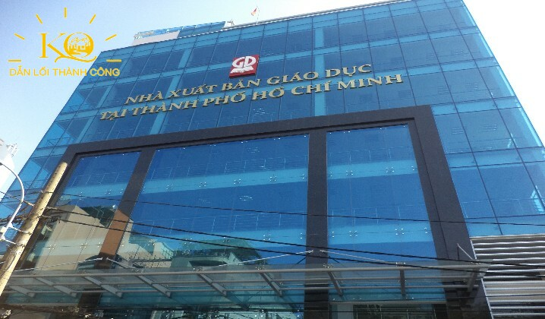 | 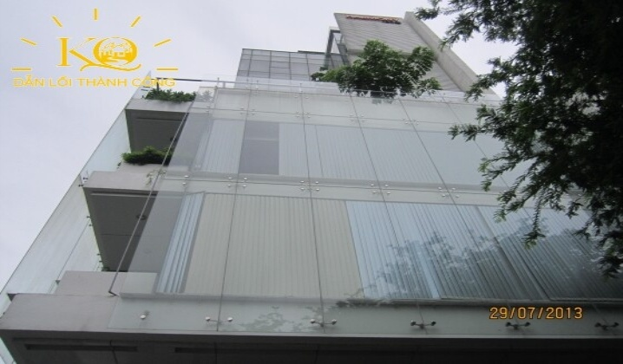 | 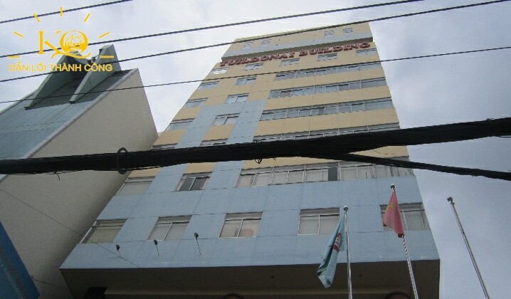 | 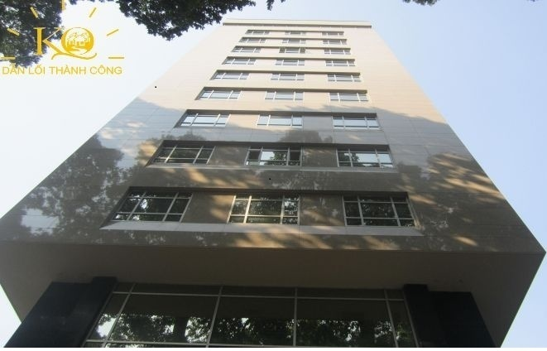 | 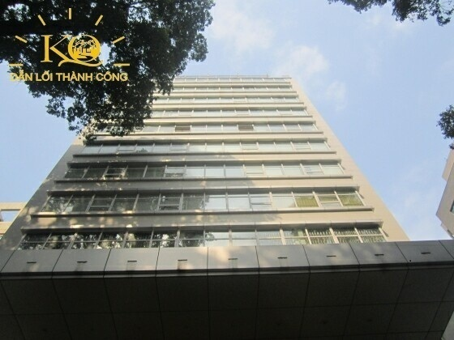 | HƯỚNG DẪN THIẾT KẾ PHẦN MỀM
STT | TÊN BUILDING | MTL BUILDING | HARMONY | TUILDONAI | PAX SKY2 BUILDING | BÁO NHÂN DÂN
1 | Hạng | C | C | C | C | C | LẤY TỪ FILE SẢN PHẨM CHI TIẾT
2 | Vị Trí | Mai Thị Lựu P.Đakao Q1 | Phùng khắc khoan P.Đakao, Q1 | Điện Biên Phủ, P.Dakao, Q1 | Phạm Ngọc Thach, Phường 6, Quận 3 | Phạm Ngọc Thạch, Phường 6, Quận 3 | LẤY TỪ=TÊN ĐƯỜNG+","+PHƯỜNG+","+QUẬN
3 | Công năng cho thuê | Văn phòng | Văn phòng | Văn phòng | Văn phòng | Văn phòng | LUÔN MẬT ĐỊNH LÀ VĂN PHÒNG
4 | Thời gian hoàn thành | 2013 | 2010 | 2005 | Q3, 2012 | 2010 | LẤY TỪ NĂM HOÀN THÀNH FILE CHI TIẾT
5 | Hướng toà nhà |  |  |  |  |  | LẤY TỪ HƯỚNG TOÀ NHÀ FILE CHI TIẾT
6 | Quy mô | 10 Tầng + 2 Hầm | 8 Tầng + 1 Hầm | 12 Tầng + 1 Hầm | 12 Tầng + 2 Hầm | 11 Tầng + 2 Hầm | LẤY TỪ FILE CHI TIẾT
7 | Diện tích sàn điển hình | 1600m2 | 160m2 | 280m2 | 190m2 | 319m2 | LẤY TỪ DIỆN TÍCH SÀN TRONG FILE CHI TIẾT
8 | Loại diện tích cho thuê | Net | Net | Net | Net | Net | NẾU Ở Ô DIỆN TÍCH GROSS CÓ SỐ THÌ GHI LÀ "Gross" nếu không có thì ghi là" Net"
9 | Giá thuê thuần (m2/tháng) | $15.50 | $20.00 | $16,5 | $13,23 | $'13.5 | Là giá thuê trong file sản phẩm chi tiết thêm ký hiệu $ phía trước
10 | Phí quản lý (m2/tháng) | $2.50 | $3.00 | $3,00 | $4,5 | $4.00 | Lấy từ file sản phẩm chi tiết thêm ký hiệu $ phía trước
11 | Giá Tổng (m2/tháng) |  |  |  |  |  | Lấy từ file sản phẩm chi tiết thêm ký hiệu $ phía trước
12 | Diện tích giới thiệu | 213m2 | 160m2 | 180m2 | 190m2 | 319m2 | Là diện tích trống được chọn để kết xuất file báo giá
13 | Tầng trống |  |  |  |  |  | Kết xuất từ file sản phẩm chi tiết
14 | Độ cao trần | 2.7m | 2.7m | 2.7m | 2.7m | 2.6m | lấy từ file sản phẩm chi tiết
15 | Thang máy | 2 thang máy khách hàng | 2 thang máy khách hàng | 2 thang máy khách hàng | 2 thang máy OTIS | 2 Thang máy | Bổ sung thêm cột thang máy phía sau file sản phẩm chi tiết và lấy vào đây
16 | Thông số thang máy | Kone, 8 khách | Otis, 15 passengers, 1,000Kg | Schindler, 14 passengers | 13 người ( 800kg) | 15 người ( 1000kg) | Bổ sung thêm cột thang máy phía sau file sản phẩm chi tiết và lấy vào đây
17 | Hoạt động máy phát điện | 100% power back-up | 100% power back-up | 100% power back-up | 100% power back-up 1,000KVA | 100% power back-up 1,000KVA | Bổ sung thêm cột thang máy phía sau file sản phẩm chi tiết và lấy vào đây
18 | Hệ thống máy lạnh | Trung tâm | Trung tâm | Âm tường | Panasonic | DaiKin | Bổ sung thêm cột thang máy phía sau file sản phẩm chi tiết và lấy vào đây
19 | Tầng hầm | 2 Tầng (400m2) | 1 hầm (280m2) | 1 hầm (160m2) | 1 hầm 200m2 | 2 hầm 300m2 | Bổ sung thêm cột thang máy phía sau file sản phẩm chi tiết và lấy vào đây
20 | Số chỗ đậu xe | 40 xe máy | 30 xe máy | TBC | TBC | TBC | ghi là=số chô xe máy+"xe máy"+số chỗ xe hơi +"xe hơi"
21 | Phí gửi xe (excl, VAT) | xe máy:150,000vnđ/ chiếc,ôtô:1,500,000vnđ/ chiếc | xe máy: 170,000vnđ/ chiếc, ô tô : 1,500,000vnđ/ chiếc | xe máy: 150,000vnđ/ chiếc, ô tô : 1,500,000vnđ/ chiếc | xe máy: 200.00vnd/1c - ô tô: 2.000.000vnd/1c | Xe máy: 120.000vnd/1c - ô tô: 2.200.000vnd/1c | Ghi là: = "Xe máy"+phí xe máy +", xe hơi"+phí xe hơi
22 | Phí ngoài giờ | không tính phí | 2000vnđ/m2/giờ | không tính phí | không tính phí | 770 đồng/m2/giờ | lấy từ file sản phẩm chi tiết
23 | Giá điện | EVN's price + 5% | VND3,350/Kwh | EVN's price + 5% | 3000vnd/Kwh | VND3,350/Kwh | Lấy từ file sản phẩm chi tiết
24 | Đặt cọc | 3 Tháng | 3 Tháng | 3 Tháng | 3 Tháng | 3 tháng | Lấy từ file sản phẩm chi tiết
25 | Thanh toán | Quý | Quý | Quý | Hằng Tháng | Hằng Tháng | Lấy từ file sản phẩm chi tiết
26 | Thời gian trang trí | 1 tháng | 1 tháng | 1 tháng | 30 ngày | 30 ngày | Thêm cột Thời gian Set Up ở file sản phẩm và lấy vào file này
27 | Giờ làm việc | 8h00- 6:00( thừ 2- thứ6), 8:00-12:00( thứ 7) | 8h00- 6:00( thừ 2- thứ6), 8:00-12:00( thứ 7) | 8h00- 6:00( thừ 2- thứ6), 8:00-12:00( thứ 7) | 8h00- 6:00( thừ 2- thứ6), 8:00-12:00( thứ 7) | 8h00- 6:00( thừ 2- thứ6), 8:00-12:00( thứ 7) | Bổ sung thêm cột thang máy phía sau file sản phẩm chi tiết và lấy vào đây
28 | Thời hạn hợp đồng | 3 năm | 2 năm | 2 năm | 3 năm | 3 năm | Thêm vào file chi tiết và lấy thông tin vào đây

 |  | ü | Các diện tích giới thiệu trên sẽ thay đổi khi có Doanh Nghiệp khác thuê.
 | Lưu ý: | ü | Giá thuê sẽ được thương lượng tốt nhất theo nhu cầu của Quý Doanh Nghiệp hợp tác cùng Kim Quang.
 |  | ü | Mọi sự hỗ trợ của Công ty Kim Quang với Quý Doanh Nghiệp sẽ không tính phí.

 | Mọi chi tiết xin liên hệ: |  |  | CÔNG TY CỔ PHẦN DỊCH VỤ ĐỊA ỐC KIM QUANG
 | Lê Thuỳ Trâm (Trưởng Phòng Kinh Doanh) |  |  | Tổng giám đốc
 | Tel : (+84 8) 6790 847 I Call: 0938.59.92.93
 | Mail: jenny.kimquang@gmail.com
 |  |  |  | KHỔNG PHÚ ĐOÀN DUY

 | Hướng dẫn:
 | Ký hiệu mã: thay đổi ngẫu nhiên, ban hành: cập nhật ngày tháng năm gửi, lần duyệt: 01
 | Công năng cho thuê: mật định là văn phòng

